CAN
14_CAN_测试

Loaction | U150、U36、U220(only for debug)
序号 | Item | 测试数据 |  | 测试结论 |  | 备注
1 | 电源电压测试 | 电源电压测试 |  | PASS
2 | 电源电压噪声测试 | 电源电压噪声测试 |  | PASS
3 | 电源时序测试 | 电源时序测试 |  | PASS
4 | GPIO测试 | GPIO测试 |  | PASS
5 | TX/RX信号测试 | TX/RX信号测试 |  | PASS
6 | CAN终端电阻测试 | CAN终端电阻测试 |  | PASS |  | CH对地电阻、CL对地电阻、CH和CL间电阻
7 | CAN总线电平测试 | CAN总线电平测试 |  | PASS |  | 显性电平和隐性电平
8 | 信号边沿测试 | 信号边沿测试 |  | PASS |  | 边沿时间与边沿质量
10 | 地偏移测试 | 地偏移测试 |  | PASS |  | CAN_H和CAN_L对地共模电压
11 | 采样点电平稳定性测试 | 采样点电平稳定性测试 |  | PASS |  | 一个位时间50%处和结束处电压偏差测试
12 | SPI信号测试 | SPI信号测试 |  | PASS
13 | 接口故障测试 | 接口故障测试 |  | PASS
电源电压测试
测试条件 | 实验室环境：25℃，55%湿度
 | 测试设备：
 | FLUKE-Digtal Multimeter 17B+
测试项目 | Item | 测试指标 |  |  | 测试结果 | 单位 | 测试结论
 |  | 最小值 | 典型值 | 最大值
电压 | VCC | 4.75 | 5 | 5.5 | 4.98 | V | PASS
电压 | VIO | 2.85 | 3.3 | 5.5 | 3.29 | V | PASS
电压 | VBAT | 4.5 | 12 | 28 | 11.92 | V | PASS
 | U36 TJA1042TK/3/1J
测试项目 | Item | 测试指标 |  |  | 测试结果 | 单位 | 测试结论
 |  | 最小值 | 典型值 | 最大值
电压 | VCC | 4.5 | 5 | 5.5 | 5.01 | V | PASS
电压 | VIO | 2.8 | 3.3 | 5.5 | 3.291 | V | PASS
 | U220 TJA1042TK/3/1J
测试项目 | Item | 测试指标 |  |  | 测试结果 | 单位 | 测试结论
 |  | 最小值 | 典型值 | 最大值
电压 | VCC | 4.5 | 5 | 5.5 | 5.01 | V | PASS
电压 | VIO | 2.8 | 3.3 | 5.5 | 3.29 | V | PASS
电源电压噪声测试
测试条件 | 实验室环境：25℃，55%湿度
 | 测试设备：
 | 示波器型号：Tektronix MDO3054
测试项目 | Item | 测试指标 |  |  | 测试结果 | 单位 | 测试结论
 |  | 最小值 | 典型值 | 最大值
输入噪声 | VCC |  |  | 25 | 13.6 | mV | PASS
输入噪声 | VIO |  |  | 50 | 13.6 | mV | PASS
输入噪声 | VBAT |  |  | 1500 | 25.6 | mV | PASS
 | U36 TJA1042TK/3/1J
测试项目 | Item | 测试指标 |  |  | 测试结果 | 单位 | 测试结论
 |  | 最小值 | 典型值 | 最大值
输入噪声 | VCC |  |  | 50 | 16 | mV | PASS
输入噪声 | VIO |  |  | 100 | 27.2 | mV | PASS
 | U220 TJA1042TK/3/1J
测试项目 | Item | 测试指标 |  |  | 测试结果 | 单位 | 测试结论
 |  | 最小值 | 典型值 | 最大值
输入噪声 | VCC |  |  | 50 | 23.2 | mV | PASS
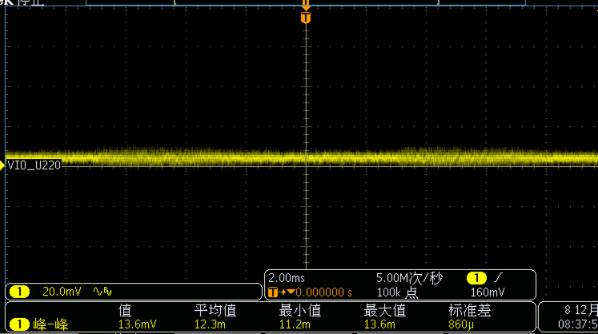
输入噪声 | VIO |  |  | 100 | 13.6 | mV | PASS
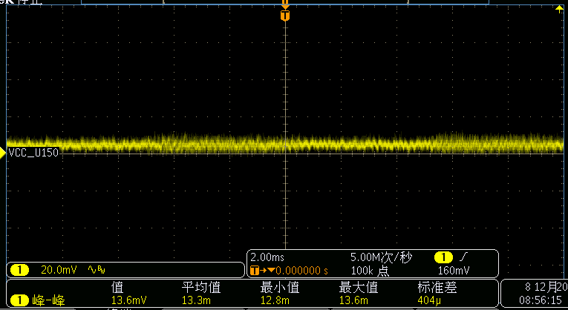 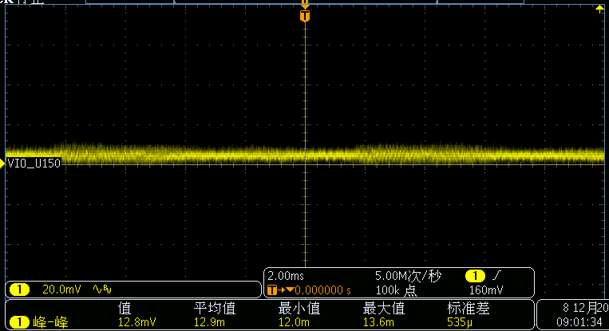 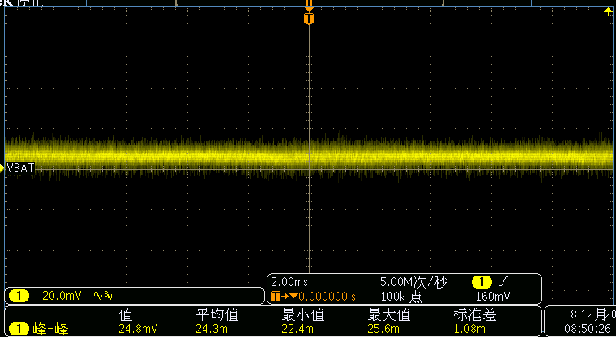 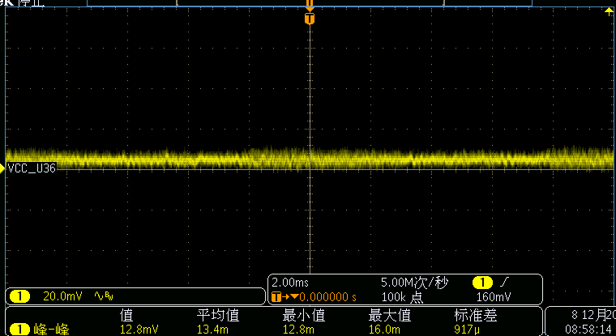 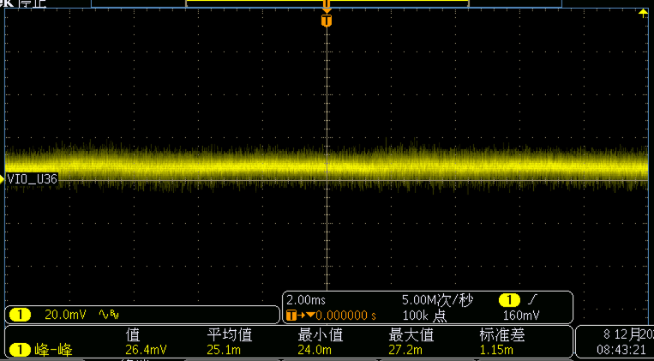 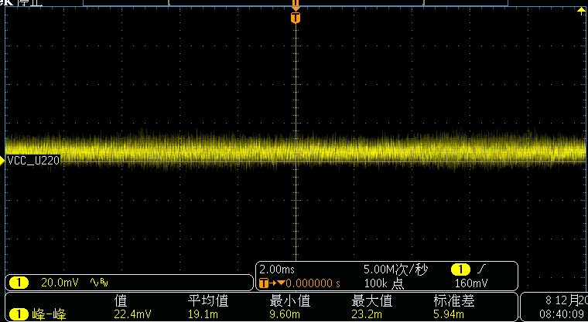

电源时序测试
测试条件 | 实验室环境：25℃，55%湿度
 | 测试设备：
 | 示波器型号：Tektronix MDO3054
测试项目 | Item | 测试指标 |  |  | 测试结果 | 单位 | 测试结论
 |  | 最小值 | 典型值 | 最大值
电源时序 | 没有特殊要求
 | U36 TJA1042TK/3/1J
测试项目 | Item | 测试指标 |  |  | 测试结果 | 单位 | 测试结论
 |  | 最小值 | 典型值 | 最大值
电源时序 | 没有特殊要求

GPIO测试
测试条件 | 实验室环境：25℃，55%湿度
 | 测试设备：
 | 示波器型号：Tektronix MDO3054
测试项目 | Item | 测试指标 |  |  | 测试结果 | 单位 | 测试结论
 |  | 最小值 | 典型值 | 最大值
GPIO-ON | INH ( CAN1_INH ) | 6.7 |  |  | 12.5 | V | PASS
GPIO-OFF | INH ( CAN1_INH ) |  |  | 0.8 | -0.5 | V | PASS
GPIO-ON | WAKE ( WAKE ) | 4.1 |  |  | 12.5 | V | PASS
GPIO-OFF | WAKE ( WAKE ) |  |  | 2.4 | -0.5 | V | PASS
 | U36 TJA1042TK/3/1J
测试项目 | Item | 测试指标 |  |  | 测试结果 | 单位 | 测试结论
 |  | 最小值 | 典型值 | 最大值
GPIO-ON | STB ( MCU_CAN2_STB ) | 2.31 |  |  | 2.92 | V | PASS
GPIO-OFF | STB ( MCU_CAN2_STB ) |  |  | 0.99 | -0.2 | V | PASS
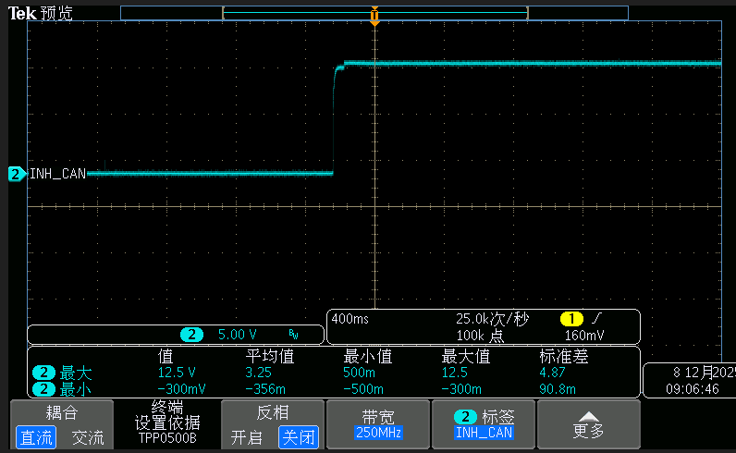 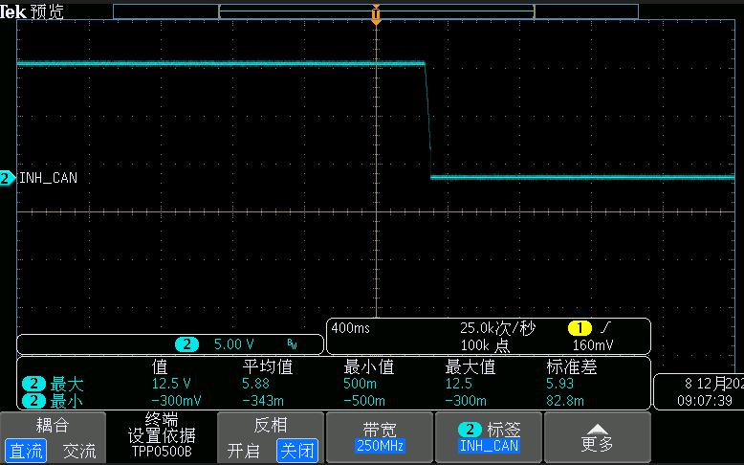 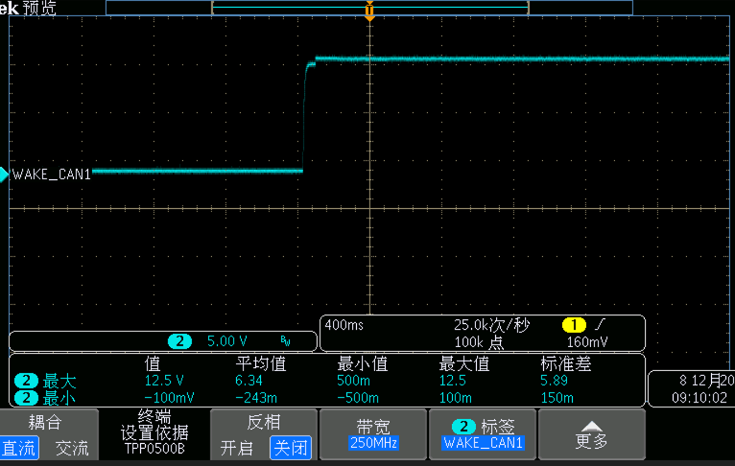 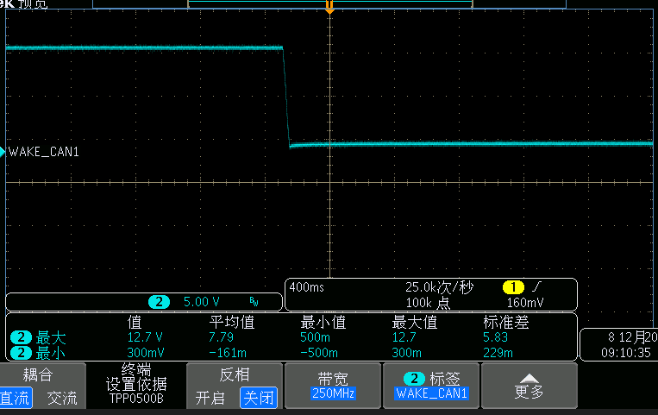 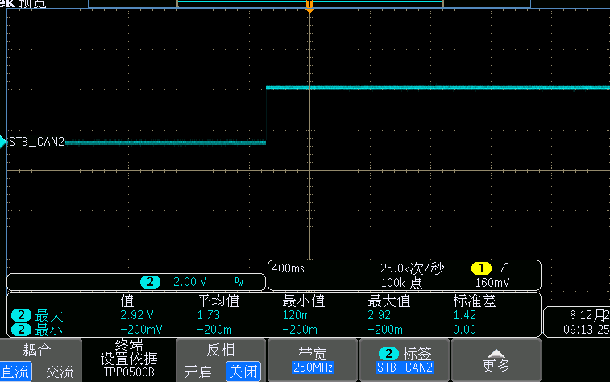 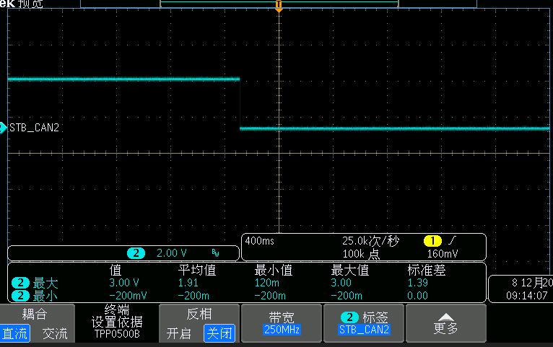

TX/RX信号测试
测试条件 | 实验室环境：25℃，55%湿度
 | 测试设备：
 | 示波器型号：Tektronix MDO3054
测试项目 | Item | 测试指标 |  |  | 测试结果 | 单位 | 测试结论
 |  | 最小值 | 典型值 | 最大值
电压 | TX-H | 2.475 |  |  | 3.4 | V | PASS
电压 | TX-L |  |  | 0.825 | -0.04 | V | PASS
电压 | RX-H | 2.9 |  |  | 3.48 | V | PASS
电压 | RX-L |  |  | 0.4 | -0.04 | V | PASS
时间 | tbit(TXD) |  |  |  | 2 | μs | PASS
时间 | tbit(RXD) |  |  |  | 1.92 | μs | PASS
 | U36 TJA1042TK/3/1J
测试项目 | Item | 测试指标 |  |  | 测试结果 | 单位 | 测试结论
 |  | 最小值 | 典型值 | 最大值
电压 | TX-H | 2.475 |  |  | 3.4 | V | PASS
电压 | TX-L |  |  | 0.825 | -0.12 | V | PASS
电压 | RX-H | 2.9 |  |  | 3.4 | V | PASS
电压 | RX-L |  |  | 0.4 | -0.04 | V | PASS
时间 | tbit(TXD) |  |  |  | 2 | μs | PASS
时间 | tbit(RXD) |  |  |  | 1.92 | μs | PASS
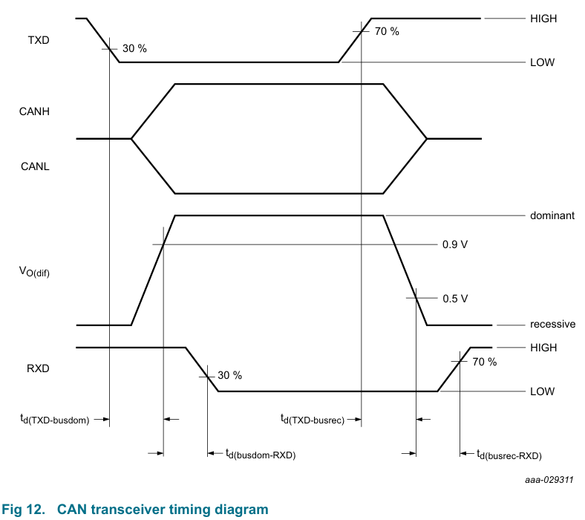 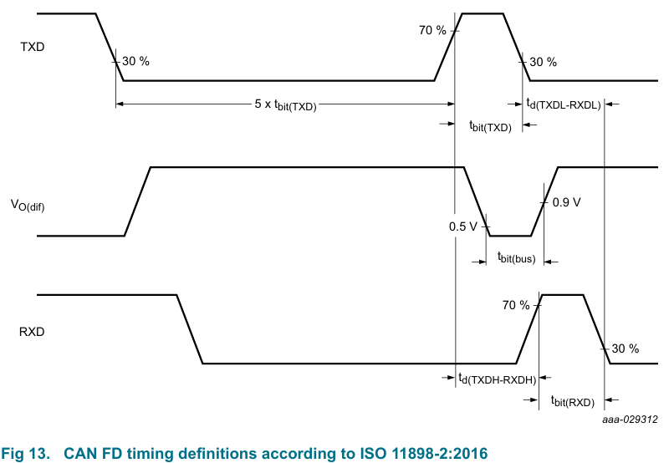 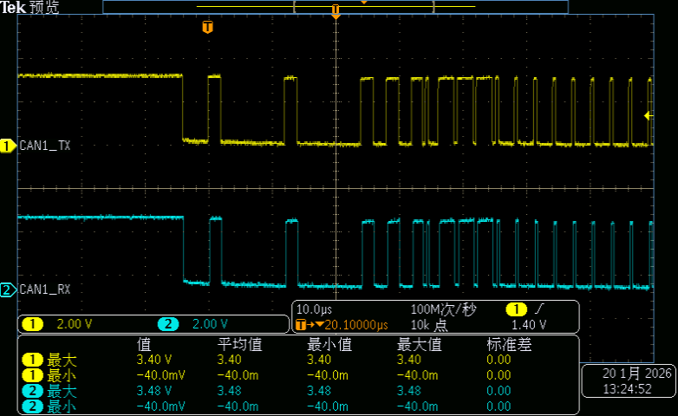 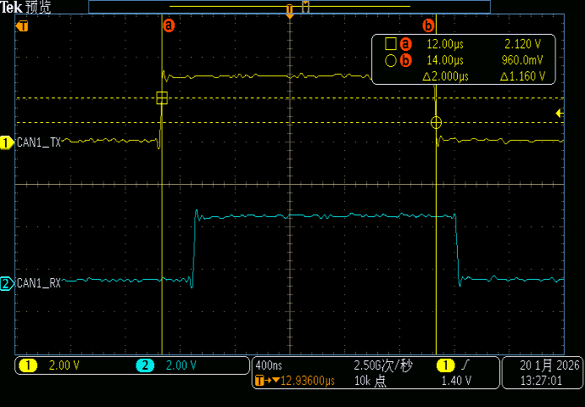 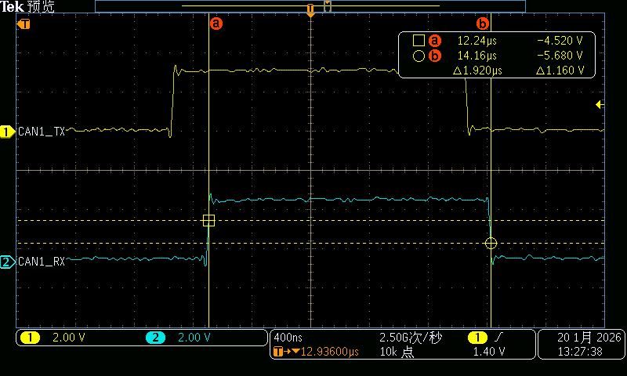 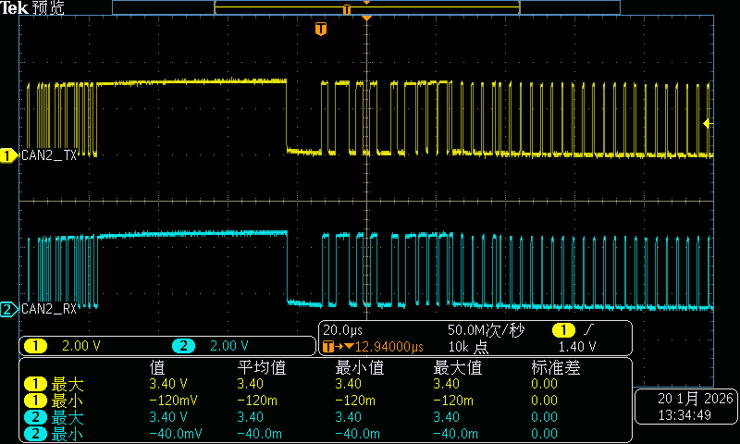 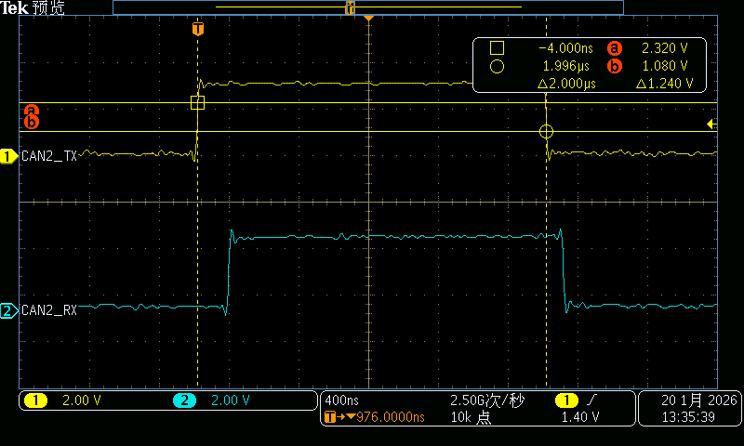 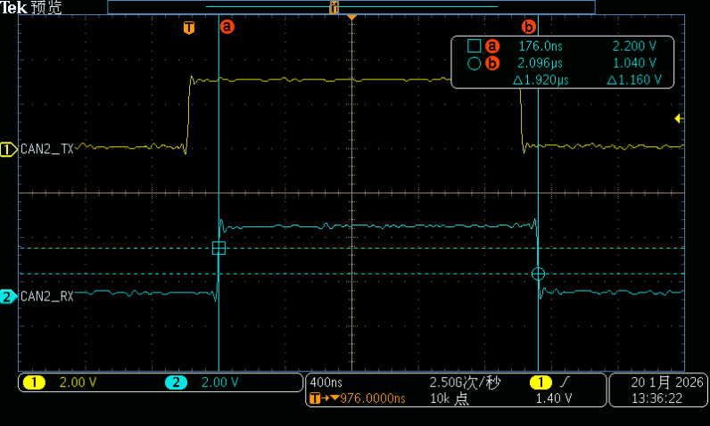

CAN终端电阻测试
测试条件 | 实验室环境：25℃，55%湿度
 | 测试设备：
 | FLUKE-Digtal Multimeter 17B+
测试项目 | Item | 测试指标 |  |  | 测试结果 | 单位 | 测试结论
 |  | 最小值 | 典型值 | 最大值
终端电阻 | CH对地电阻 | 5 |  | 50 | 9.27 | MΩ | PASS
终端电阻 | CL对地电阻 | 5 |  | 50 | 9.26 | MΩ | PASS
终端电阻 | CH和CL间电阻 | 10 |  | 100 | 28.89 | kΩ | PASS
 | U36 TJA1042TK/3/1J
测试项目 | Item | 测试指标 |  |  | 测试结果 | 单位 | 测试结论
 |  | 最小值 | 典型值 | 最大值
终端电阻 | CH对地电阻 | 5 |  | 50 | 18.2 | MΩ | PASS
终端电阻 | CL对地电阻 | 5 |  | 50 | 18.4 | MΩ | PASS
终端电阻 | CH和CL间电阻 | 10 |  | 130 | 120.4 | Ω | PASS
CAN总线电平测试
测试条件 | 实验室环境：25℃，55%湿度
 | 测试设备：
 | 示波器型号：Tektronix MDO3054
测试项目 | Item | 测试指标 |  |  | 测试结果 | 单位 | 测试结论
 |  | 最小值 | 典型值 | 最大值
电压 | CANH | 2.75 | 3.5 | 4.5 | 3.8 | V | PASS
电压 | CANL | 0.5 | 1.5 | 2.25 | 1.2 | V | PASS
电压 | CAN-dif | 1.5 |  | 3 | 2.6 | V | PASS
 | U36 TJA1042TK/3/1J
测试项目 | Item | 测试指标 |  |  | 测试结果 | 单位 | 测试结论
 |  | 最小值 | 典型值 | 最大值
电压 | CANH | 2.75 | 3.5 | 4.5 | 3.76 | V | PASS
电压 | CANL | 0.5 | 1.5 | 2.25 | 1.24 | V | PASS
电压 | CAN-dif | 1.5 |  | 3 | 2.52 | V | PASS
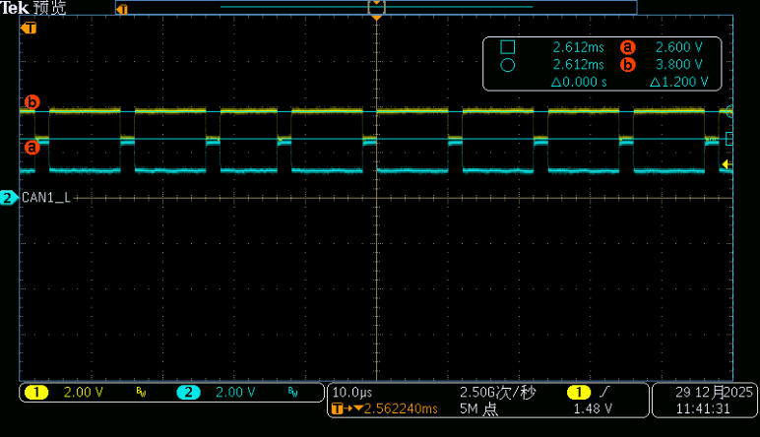 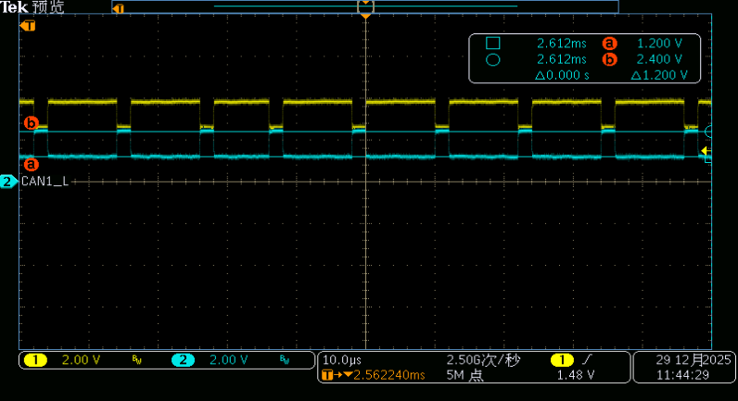 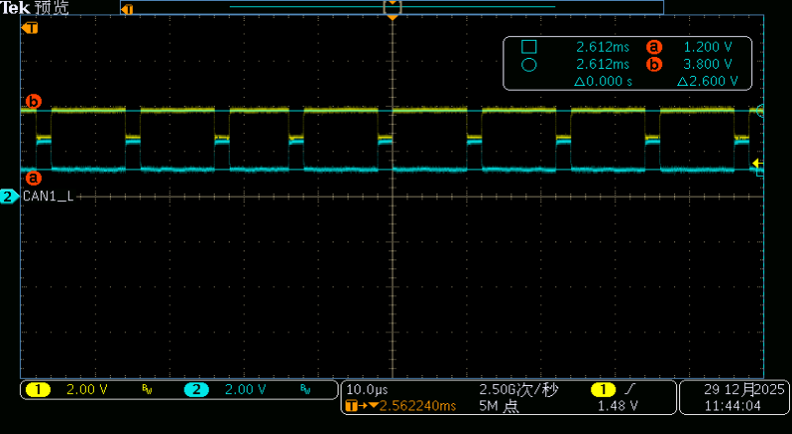 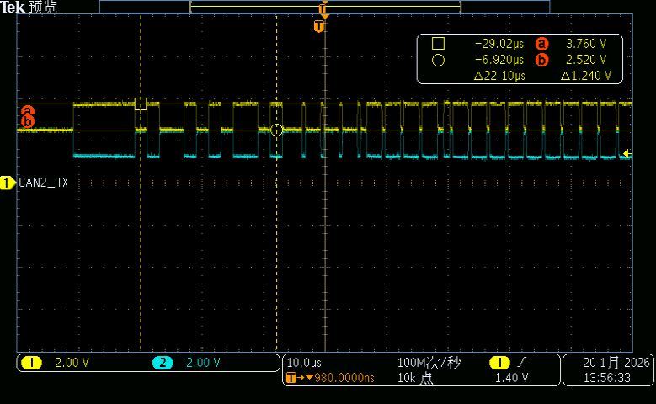 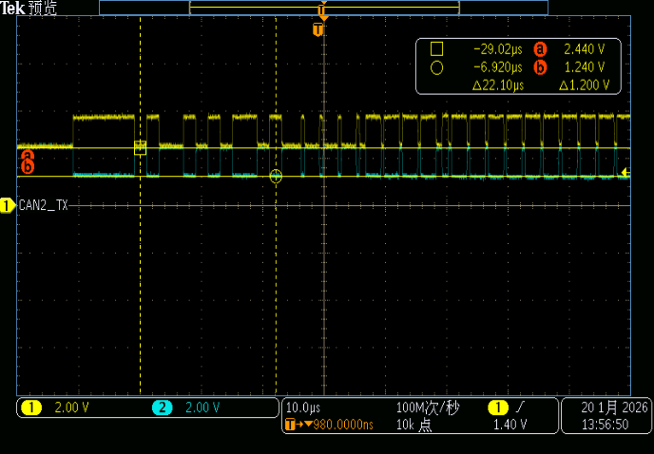 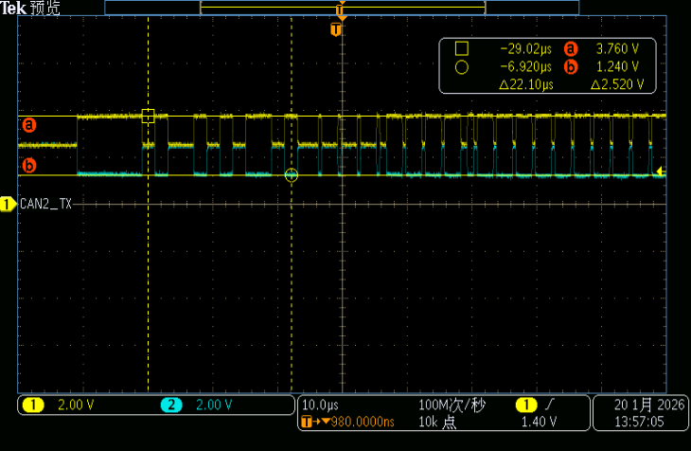

信号边沿测试
测试条件 | 实验室环境：25℃，55%湿度
 | 测试设备：
 | 示波器型号：Tektronix MDO3054
测试项目 | Item | 测试指标 |  |  | 测试结果 | 单位 | 测试结论
 |  | 最小值 | 典型值 | 最大值
信号边沿 | 隐形到显性边沿 | 15 |  | 150 | 47 | ns | PASS
信号边沿 | 显性到隐形边沿 | 15 |  | 300 | 87 | ns | PASS
 | U36 TJA1042TK/3/1J
测试项目 | Item | 测试指标 |  |  | 测试结果 | 单位 | 测试结论
 |  | 最小值 | 典型值 | 最大值
信号边沿 | 隐形到显性边沿 | 15 |  | 150 | 48 | ns | PASS
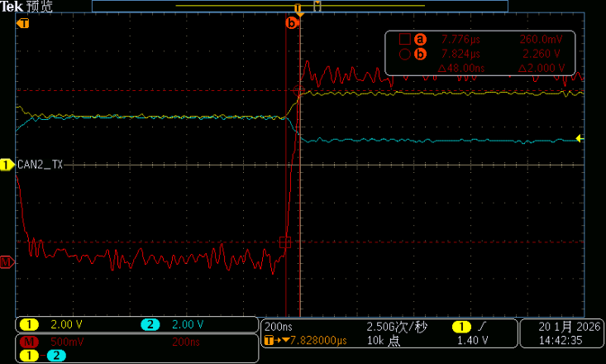
信号边沿 | 显性到隐形边沿 | 15 |  | 300 | 72 | ns | PASS
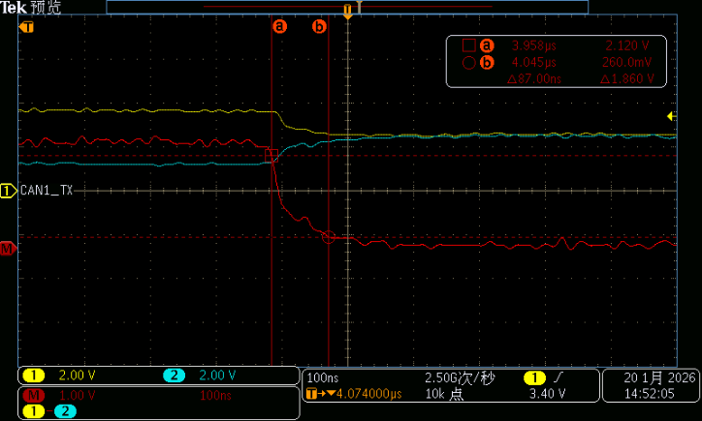 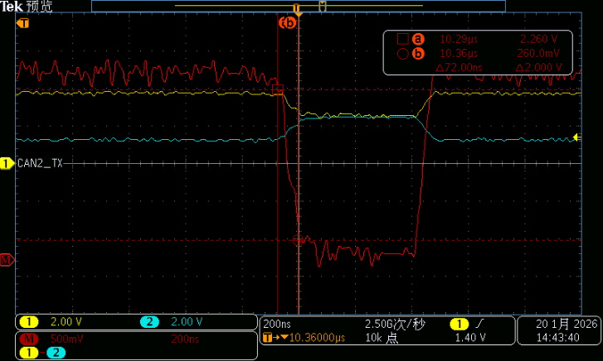 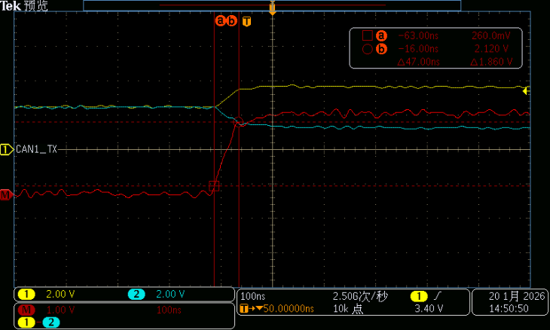

地偏移测试
测试条件 | 实验室环境：25℃，55%湿度
 | 测试设备：
 | 示波器型号：Tektronix MDO3054
测试项目 | Item | 测试指标 |  |  | 测试结果 | 单位 | 测试结论
 |  | 最小值 | 典型值 | 最大值
地偏移 |  | -2 |  | 2 | 4 | V | PASS
 | U36 TJA1042TK/3/1J
测试项目 | Item | 测试指标 |  |  | 测试结果 | 单位 | 测试结论
 |  | 最小值 | 典型值 | 最大值
地偏移 |  | -2 |  | 2 | 4 | V | PASS

采样点电平稳定性测试
测试条件 | 实验室环境：
 | 测试设备：
 | U150 TJA1145ATK/FD
0 | Item | 测试指标 |  |  | 测试结果 | 单位 | 测试结论
 |  | 最小值 | 典型值 | 最大值
电压偏差 | CAN-dif显性电平 | -5 |  | 5 | 3.5 | % | PASS
电压偏差 | CAN-dif隐性电平 | -5 |  | 5 | 2.5 | % | PASS
 | U36 TJA1042TK/3/1J
测试项目 | Item | 测试指标 |  |  | 测试结果 | 单位 | 测试结论
 |  | 最小值 | 典型值 | 最大值
电压偏差 | CAN-dif显性电平 | -5 |  | 5 | 5 | % | PASS
电压偏差 | CAN-dif隐性电平 | -5 |  | 5 | 2.5 | % | PASS
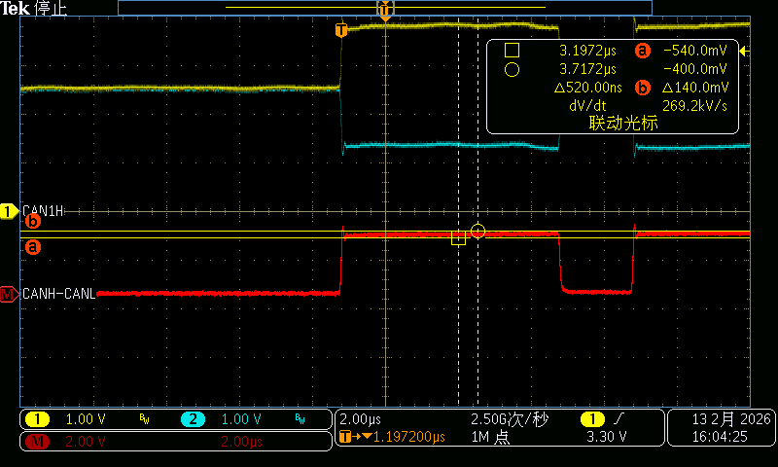 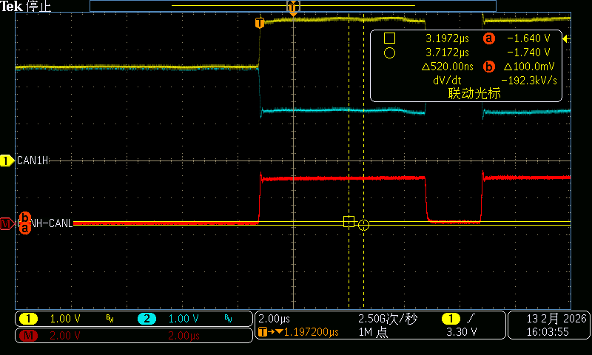 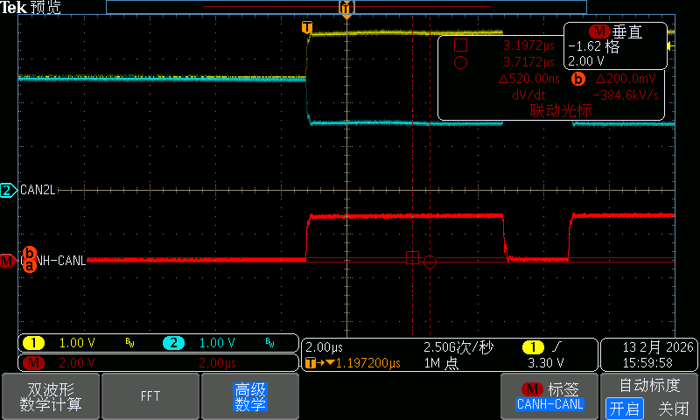 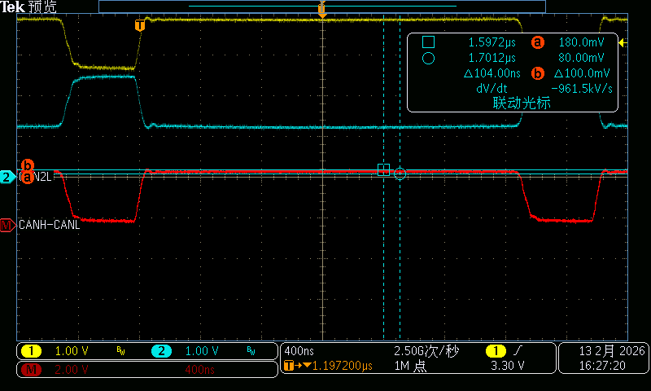

SPI信号测试
测试条件 | 实验室环境：
 | 测试设备：
 | U150 TJA1145ATK/FD normal/standby mode
测试项目 | Item | 测试指标 |  |  | 测试结果 | 单位 | 测试结论
 |  | 最小值 | 典型值 | 最大值
SPI信号 | clock frequency fSCLK | 4 |  |  | 5 | MHz | PASS
SPI信号 | clock high time tCH | 100 |  |  | 100 | ns | PASS
SPI信号 | clock low time tCL | 100 |  |  | 100.3 | ns | PASS
SPI信号 | clock rise time tCLCH | 0.1 |  |  | 0.29811320755 | V/ns | PASS
SPI信号 | clock fall time tCHCL | 0.1 |  |  | 0.23582089552 | V/ns | PASS
SPI信号 | CS hold time tCHSH | 50 |  |  | 4625 | ns | PASS
SPI信号 | data setup time tDVCH | 50 |  |  | 76 | ns | PASS
SPI信号 | data hold time tCHDX | 50 |  |  | 404.7 | ns | PASS
SPI信号 | SCLK input low voltage VIL |  |  | 0.4 | -0.16 | V | PASS
SPI信号 | SCLK input high voltage VIH | 2.9 |  |  | 3.12 | V | PASS
SPI信号 | Data input low voltage VIL |  |  | 0.4 | -0.2 | V | PASS
SPI信号 | Data input high voltage VIH | 2.9 |  |  | 3.16 | V | PASS
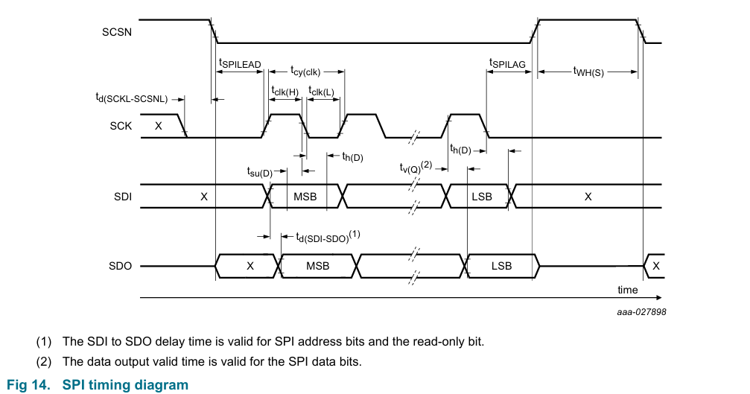 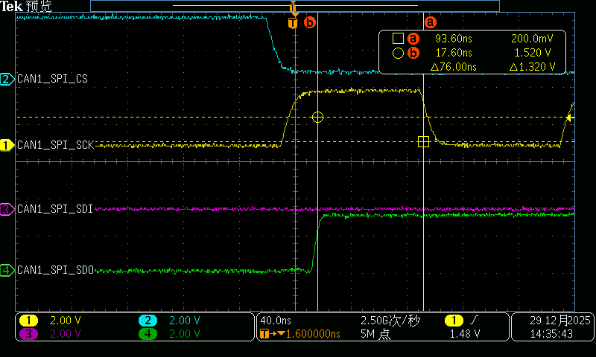 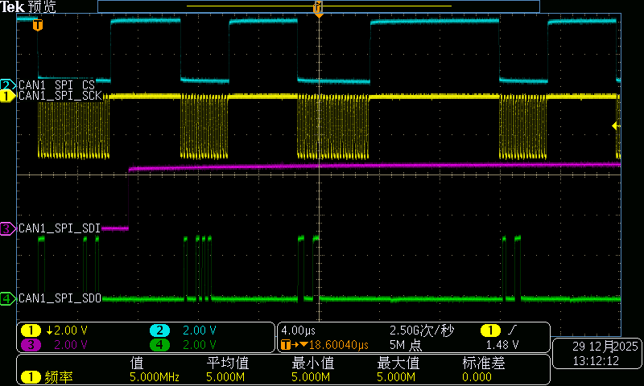 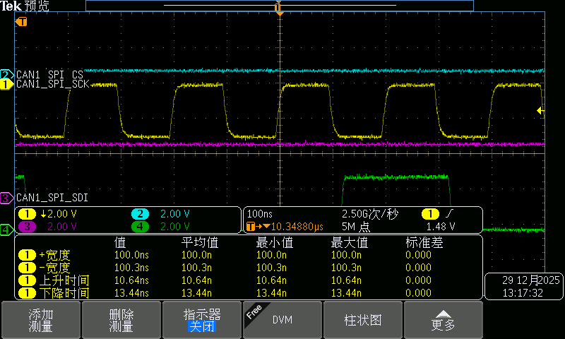 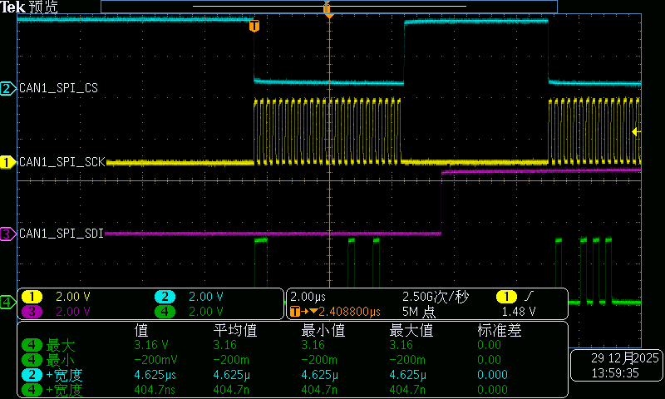 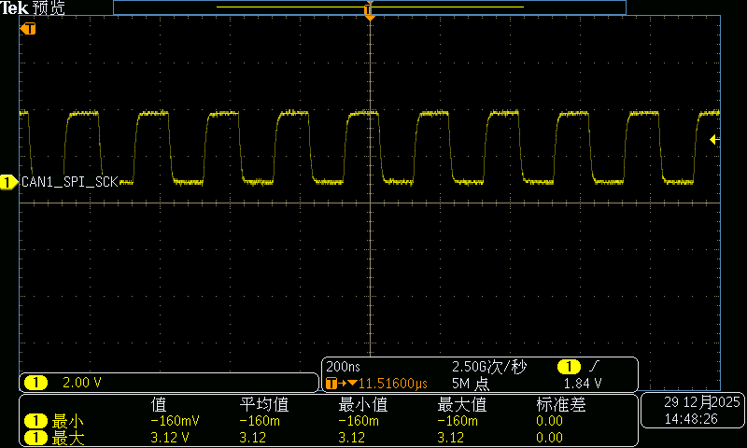 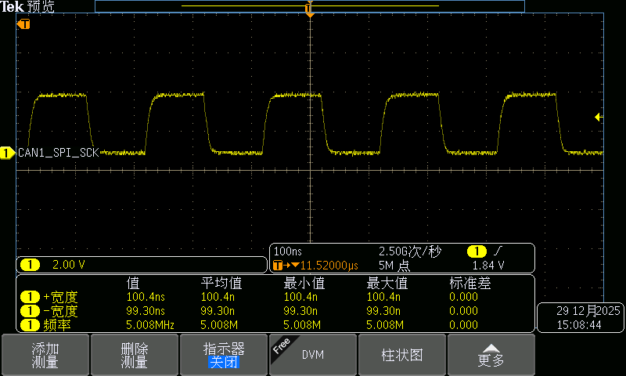

接口故障测试
测试条件 | 实验室环境：
 | 测试设备：
 | U150 TJA1145ATK/FD
测试项目 | Item | 测试指标 |  |  | 测试结果 | 单位 | 测试结论
 |  | 最小值 | 典型值 | 最大值
CAN接口 | 单端对地短路 | 5 |  | 5 | 可自恢复 | s | PASS
CAN接口 | 单端对电源短路 | 5 |  | 5 | 可自恢复 | s | PASS
CAN接口 | 两端同时对地短路 | 5 |  | 5 | 可自恢复 | s | PASS
CAN接口 | 两端同时对电源短路 | 5 |  | 5 | 可自恢复 | s | PASS
CAN接口 | 两端间短路 | 5 |  | 5 | 可自恢复 | s | PASS
 | U36 TJA1042TK/3/1J
测试项目 | Item | 测试指标 |  |  | 测试结果 | 单位 | 测试结论
 |  | 最小值 | 典型值 | 最大值
CAN接口 | 单端对地短路 | 5 |  | 5 | 可自恢复 | s | PASS
CAN接口 | 单端对电源短路 | 5 |  | 5 | 可自恢复 | s | PASS
CAN接口 | 两端同时对地短路 | 5 |  | 5 | 可自恢复 | s | PASS
CAN接口 | 两端同时对电源短路 | 5 |  | 5 | 可自恢复 | s | PASS
CAN接口 | 两端间短路 | 5 |  | 5 | 可自恢复 | s | PASS

